Arduino_UNO_
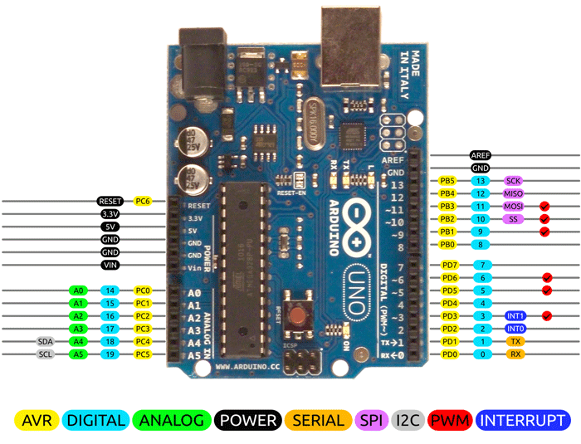

 |  |  |  |  | M1 referring to motherboard 1
 |  |  |  |  | M2 referring to motherboard 2

 |  | AREF
 |  | GND
 |  | D13 | M1 & M2 SCK | Clock for SPI
 |  | D12 | M1 & M2 SO
 | RSET | D11 | M1 & M2 SI
 | 3.3V | D10 | M1 CS
M1&M2, BL+, Joystick | 5V | D9 | M2 CS
M1, Joystick, BL- | GND | D8 | RS LCD
M2 | GND | D7 | EN LCD
 | VIN | D6 | D4 LCD
XPIN Joystick | A0 | D5 | D5 LCD
 | A1 | D4 | D6 LCD
 | A2 | D3 | D7 LCD
 | A3 | D2 | M1 & M2 INT
 | A4 | D1
 | A5 | D0

